impresion
Código: |  | PE-HEA-CLF-FO-002 |  | ACTA DE RECEPCIÓN
Versión: |  | 1
Fecha: |  | 2025-02-05
Página |  | 1 de 1

FECHA DE RECEPCION: |  |  |  |  |  |  | CLIENTE: | MAPFRE PERU |  |  | #REF! | #REF!

PROVEEDOR: |  |  |  |  |  |  | IMPORTACION |  |  | -
N° GUIA DE REMISION/FACTURA/DUA: |  |  |  |  |  |  | COMPRA LOCAL |  |  | ✓
N° DE ORDEN DE COMPRA: |  |  |  |  |  |  | TRASLADO |  |  | -
REVISION DEL PRODUCTO |  |  | MUESTREO |  | - |  | DEVOLUCION |  |  | -
 |  |  | CONTEO 100% |  | ✓ |  | RETIRO DEL MERCADO |  |  | -

N° | CODIGO | DESCRIPCION DEL ARTICULO |  |  |  | LOTE | VCTO | CANT/UND | TEMP
1
2
3
4
5
6
7
8
9
10
11
12
13
14
15
16
17
18
19
20
21
22
23
24
25
26
27
28
29
30
LEYENDA: CONFORME ( ✓ ) NO CONFORME (X) NO APLICA (-)

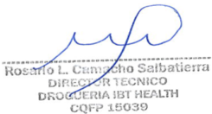
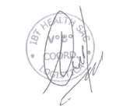

 | RESPONSABLE DE RECEPCIÓN |  |  | DIRECTOR TECNICO Y/O Q.F. ASISTENTE |  |  |  | COORDINADOR DE ALMACEN

